Hoja1
 | Ilustre Municipalidad de Coelemu Departamento de Educación

 | SE SOLICITA COMPLETAR Y OFERTAR CON FOTOS (EXCLUYENTE) LOS SIGUIENTES PRODUCTOS:
 | NOTA: DEBEN ADJUNTAR FOTOGRAFIAS REALES, FICHA TECNICA O CATALOGO DE LOS PRODUCTOS EFECTIVAMENTE OFERTADOS, NO SE ACEPTAN IMÁGENES REFERENCIALES COPIADAS DEL MISMO ANEXO PUBLICADO POR LA ENTIDAD. LAS IMÁGENES PRECENTADAS DEBEN CORRESPONDER EXCLUSIVAMENTE A LOS PRODUCTOS OFERTADOS POR EL PROVEEDOR EXCLUYENTE, CON EL FIN DE FACILITAR LA EVALUCION TECNICA.

 | SERA EXCLUYENTE AQUELLAS OFERTAS CUYAS IMÁGENES O FICHA TECNICA NO PERMITAN VERIFICAR LAS CARACTERISTICAS Y CALIDAD DEL PRODUCTO OFERTADO

 | PRODUCTOS NUEVOS DE CALIDAD Y EN OPTIMAS CONDICIONES PARA LA RESINTENCIA ADECUADA PARA EL USO EN SALA DE LA CALMA EXCLUYENTE
 | PROVEEDOR DEBE POSTULAR POR LA TOTALIDAD DEL ANEXO, SIENDO ESTE REQUISITO DE CARÁCTER EXCLUYENTE
 | ENVIAR EN BULTOS SEPADOS POR ESTBALECIMIENTO

ESTABLECIMIENTO | CARACTERISTICAS DEL PRODUCTO | CANTIDAD | FECHA DE ENTREGA | CUMPLE | NO CUMPLE | VALOR NETO | VALOR TOTAL | FOTO REFERENCIA
ESCUELA MARIA TERESA MARCHANT | TATAMIS 100X100 APROX | 16

 | HAMACA CULUMPIO SENSORIAL | 1

 | CARPA TIPI INFANTIL (DE LA CALMA) | 1

 | LAMPARA PROYECTORA DE ESTRELLAS CON LED | 2

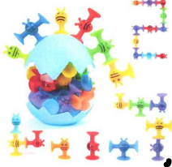
 |  |  |  |  |  |  |  | 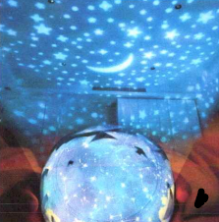
 | VENTOSAS DIDACTICAS SENSORIALES | 2

 | PIEDRAS EQUILOBRIO INFANTIL (STEPPING) | 2

 | SCOOTEER PARA NIÑOS MEJORA COGNICION ESPACIAL | 2

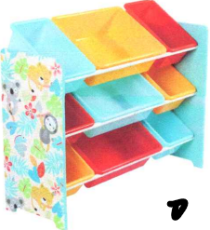
 | ESTANTE PAREZOSO PLASTICO 3 NIVELES | 1

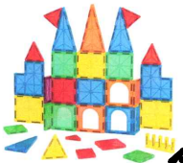
 | JUEGO DE BLOQUES MAGNETICOS | 1

 | SET LEGOS NIÑOS | 2

 | JUEGO DE EQUILIBRIO PLASTICO O BOSU(BOTH SIDES UP) | 1

 | KIT SEGURIDAD PROTECTORES DE ESQUINAS | 1

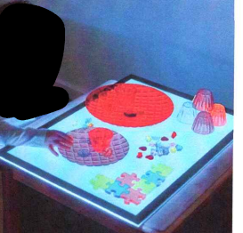
 | MESA DE LUZ SENSORIAL | 1

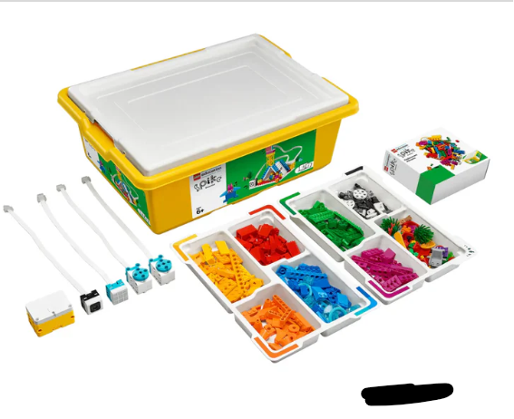
 | SPIKE SET ESENCIAL 45345 o equivalente | 1

ESC FELIPE CUBILLOS | CAJA JUGUETES SENSORIALES | 3

 | BLOQUES GRANDES MEGA BLOKS CLASICA O EQUIVALENTE | 2

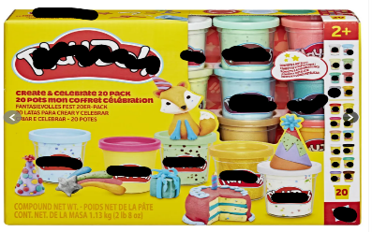
 | MASAS PLAY DOH 20 BOTES O EQUIVALENTE | 4

 | ROMPECABEZAS ME DIVIERTO CON LOS SONIDOS | 10

 | CARTILLAS DE SECUENCIAS | 10

 | ARMABLES DE EMOCIONES (CARAS Y EMOCIONES) | 10

 | TARJETAS SEGMENTACION SILABICAS | 10

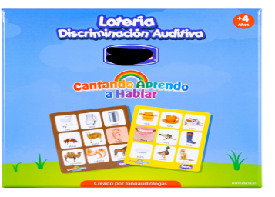
 | TABLERO DE LOTERIA DE DESCRIMINACION AUDITIVA | 10

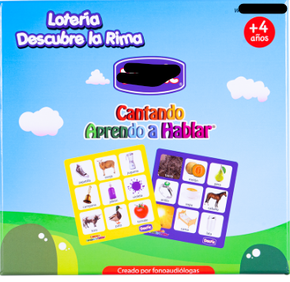
 | LOTERIA DE RIMAS | 10

 | SET DE TARJETAS DE VOCALES | 10

 | SET DE LAMINAS DE SECUENCIAS | 10

 | FIGURAS GEOMETRICAS DE CLASIFICACION | 10

 | FIGURAS DE TRANSPORTE DE CLASIFICACION | 10

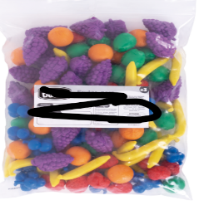
 | FIGURAS DE FRUTAS DE CLASIFICACION | 10

 | TARJETAS CON LOS NUMEROS DE 0 AL 25 APROX | 10

 | TARJETAS DE MEMORICE LOS ANIMALES | 10

 | TABLERO DE ENCAJE (PARA TRABAJAR LATERALIDAD) | 10

 | SET DE ANIMALES DE MAR DE GOMA | 10

 | SET DE FIGURAS DE FAMILIA | 10


 | SET DE ANIMALES PARA CLASIFICAR | 10

 | PUZZLE DEL CUERPO | 10

 | CASA DE MADERA | 5

 | PUZZLE DE MEDIOS DE TRANSPORTE | 10

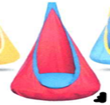
LICEO GUARILIHUE ALTO | HAMACA CULUMPIO SENSORIAL | 1

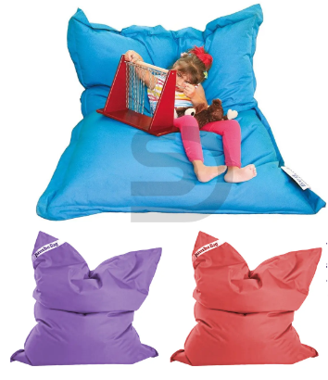
 | COJIN GIGANTE DE SEGURIDAD Y CAIDA 120X100 CMS APROX | 1

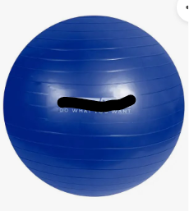
 | PELOTA TERAPEUTICA 85 CM APROX CON INFLADOR | 2

 | CUMPLE CON TODO LO SOLICITADO: SI______ NO______

 | FIRMA PROVEEDOR:_________________________________

